Blad1
Dag | Torsdag | Fredag | Lördag | Söndag
Datum | 16/5-2019 | 17/5-2019 | 18/5-2019 | 19/5-2019
Tid
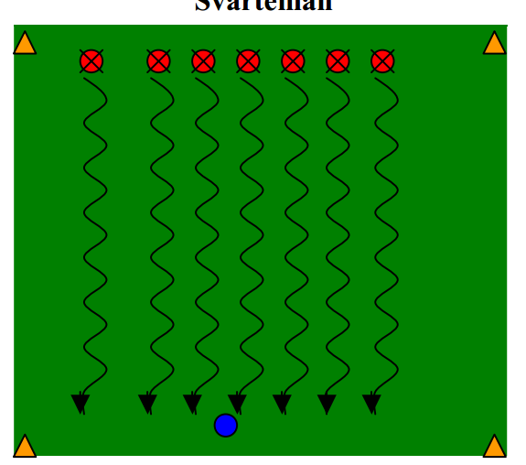
Aktivitet | Träning | Träning | Träning | Träning
Start | Upprop | Upprop | Upprop | Upprop
Pass 1 | Uppvärmning med boll | Uppvärmning med boll | Uppvärmning med boll | Uppvärmning med boll
Pass 2 | Bedsidespassning (bedsida) | Skott (Vrist) (Bredsida) | Bredsidespassning genom häck | Nick på kolon
 | Visa bedsida (dela på 2+1 boll | Visa skott (MV+Kolon) 1 boll | Visa bredsida 2+1Boll Häck | Visa nick stillastående
Pass 3 | Spel | Spel | Spel | Spel
 | Dela in på lag 5+5 | Dela in på lag 5+5 | Dela in på lag 5+5 | Dela in på lag 5+5
Pass 4 | Vem är rädd för Vargen | Vem är rädd för Vargen | Vem är rädd för Vargen | Vem är rädd för Vargen
 | Ställ upp på kolon och låt alla | Ställ upp på kolon och låt alla | Ställ upp på kolon och låt alla | Ställ upp på kolon och låt alla
 | krypa mellan benen | krypa mellan benen | krypa mellan benen | krypa mellan benen
Avsl pass | Tunneln | Tunneln | Tunneln | Tunneln
 | Ställ upp föräldrar och låt alla | Ställ upp föräldrar och låt alla | Ställ upp föräldrar och låt alla | Ställ upp föräldrar och låt alla
 | barnen gå genom tunneln | barnen gå genom tunneln | barnen gå genom tunneln | barnen gå genom tunneln
Avslut | Tack o Hej | Tack o Hej | Tack o Hej | Tack o Hej
 | Fråga vad barnen tyckte om | Fråga vad barnen tyckte om | Fråga vad barnen tyckte om | Fråga vad barnen tyckte om
 | träningen | träningen | träningen | träningen

Uppv | Konskog | Dribbling | konskog | Dribbling
Vargen | Västar+Boll | Västar+boll | Västar+Boll | Västar+Boll

